2019_data
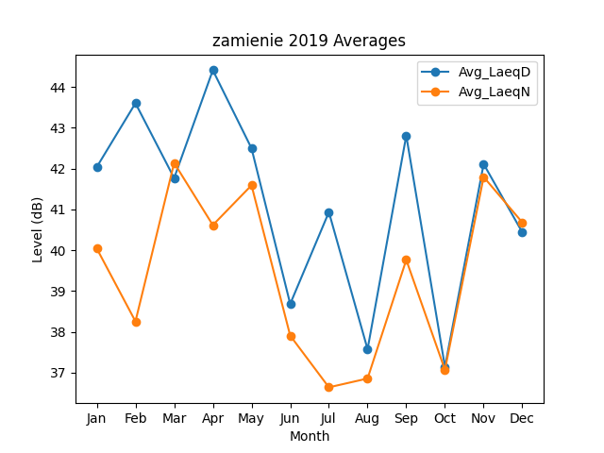
Month | Avg_LaeqD | Avg_LaeqN
1 | 42.03721778 | 40.041478804
2 | 43.600364412 | 38.257336345
3 | 41.767114917 | 42.136968297
4 | 44.407874468 | 40.614805985
5 | 42.49568472 | 41.589913994
6 | 38.684649171 | 37.908512358
7 | 40.933798844 | 36.642639341
8 | 37.575658065 | 36.858441071
9 | 42.807042059 | 39.763112785
10 | 37.144992833 | 37.070739557
11 | 42.111387632 | 41.793873591
12 | 40.437786044 | 40.680153613

